Worksheet
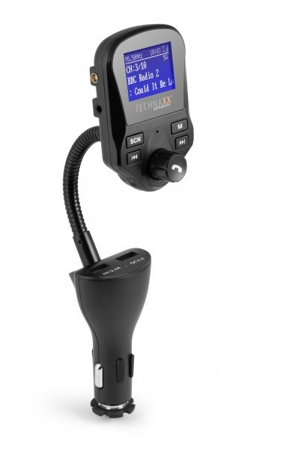
Technaxx FM DAB+ Transmitter FMT1500BT

Artikelnummer | 4870 |  | VE | 60
EAN | 4260358124315 |  | Stück pro Palette | 480
Zollnummer | 85271300 |  | Lagen Pro Palette | 4

Abmessungen - Artikel
Länge(cm) | Breite(cm) | Höhe(cm) | Gewicht(g)
22 | 5 | 3.5 | 100

Abmessungen - Artikelverpackung
Länge(cm) | Breite(cm) | Höhe(cm) | Leergewicht(g) | Gewicht(g) Artikel+Verpackung
11.7 | 5.3 | 24.1 | 53 | 250

Abmessungen - VE Karton (Masterkarton)
Länge(cm) | Breite(cm) | Höhe(cm) | Gewicht(g)
55.5 | 52.5 | 38 | 16200

Verpackung - Bestandteile
Rest Zubehör (g) | Papier/Pappe (g) | Styropor (g) | Kunstst. Hohlkörper(g) | Kunstst. Folien(g) | Materialverbunde (g)
50 | 13 | 0 | 31 | 2 | 0

Weiterführende Informationen
Technaxx Reseller Portal

